关系图
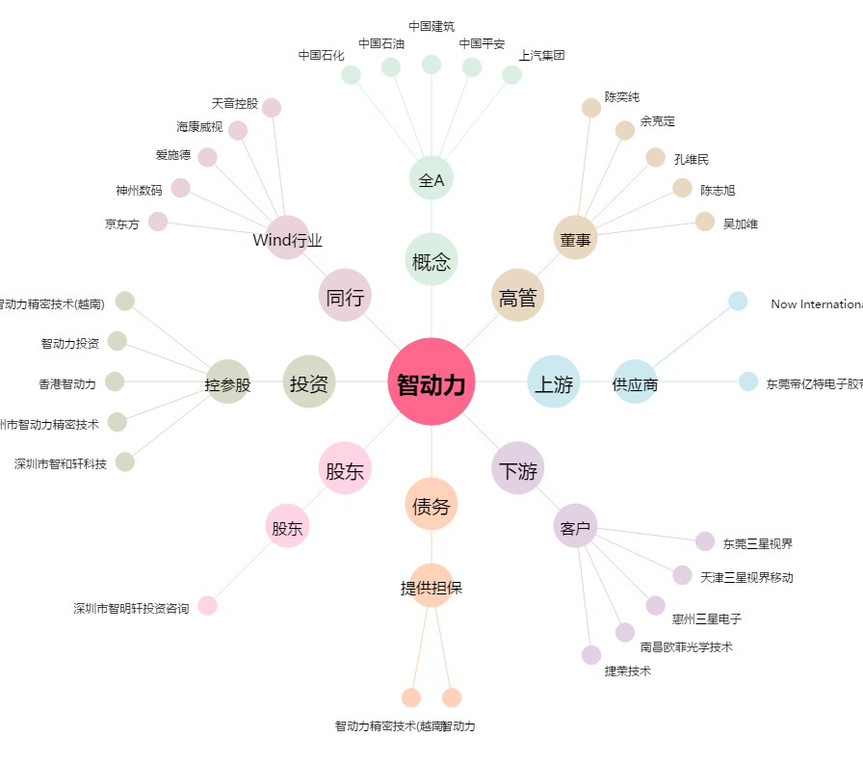
智动力[300686.SZ] - 关系概览图

